Sheet1
Modelo de Gráfico de Gantt do Excel

 | Nome da Tarefa | Início | Término | Duração (dias)

 | Tarefa 1 | 2015-01-16 | 2015-01-21 | 5
 | Tarefa 2 | 2015-01-22 | 2015-01-23 | 1
 | Tarefa 3 | 2015-01-22 | 2015-01-28 | 6
 | Tarefa 4 | 2015-01-27 | 2015-01-29 | 2
 | Tarefa 5 | 2015-01-28 | 2015-02-04 | 7
 | Tarefa 6 | 2015-02-05 | 2015-02-09 | 4
 | Tarefa 7 | 2015-01-28 | 2015-02-05 | 8
 | Tarefa 8 | 2015-02-04 | 2015-02-06 | 2
 | Tarefa 9 | 2015-02-07 | 2015-02-10 | 3
 | Tarefa 10 | 2015-02-09 | 2015-02-12 | 3
 | Tarefa 11 | 2015-02-11 | 2015-02-14 | 3
 | Tarefa 12 | 2015-02-15 | 2015-02-17 | 2

Ou, Clique Aqui Para Começar o Seu Próprio Gráfico de Gantt no Smartsheet

 |  |  |  |  | Crie seu Gráfico de Gantt no Smartsheet

 |  | `
 |  |  |  |  |  | Acompanhe o seu projeto com esse gráfico de Gantt interativo
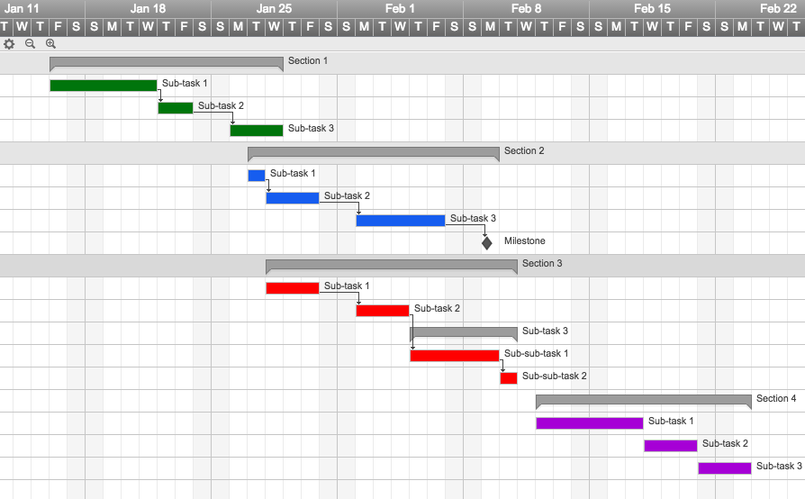
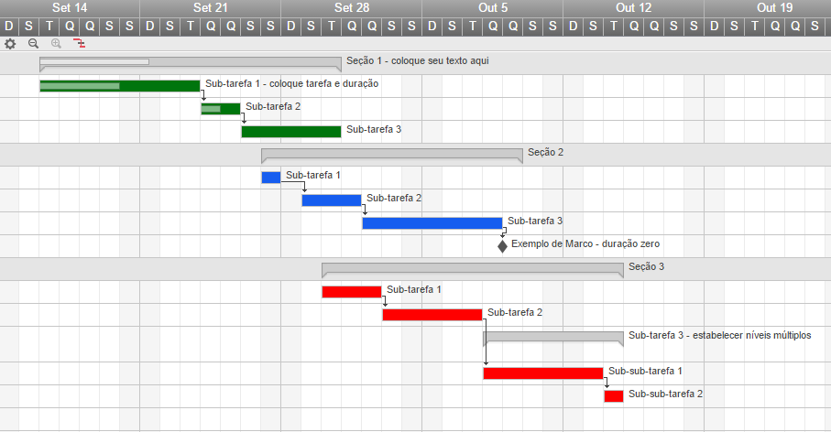

 |  |  |  |  |  | ✓ Cadastramento instantâneo

 |  |  |  |  |  | ✓ Não precisa de cartão de crédito
 |  |  |  |  |  | ✓ Nada para instalar

